关系图
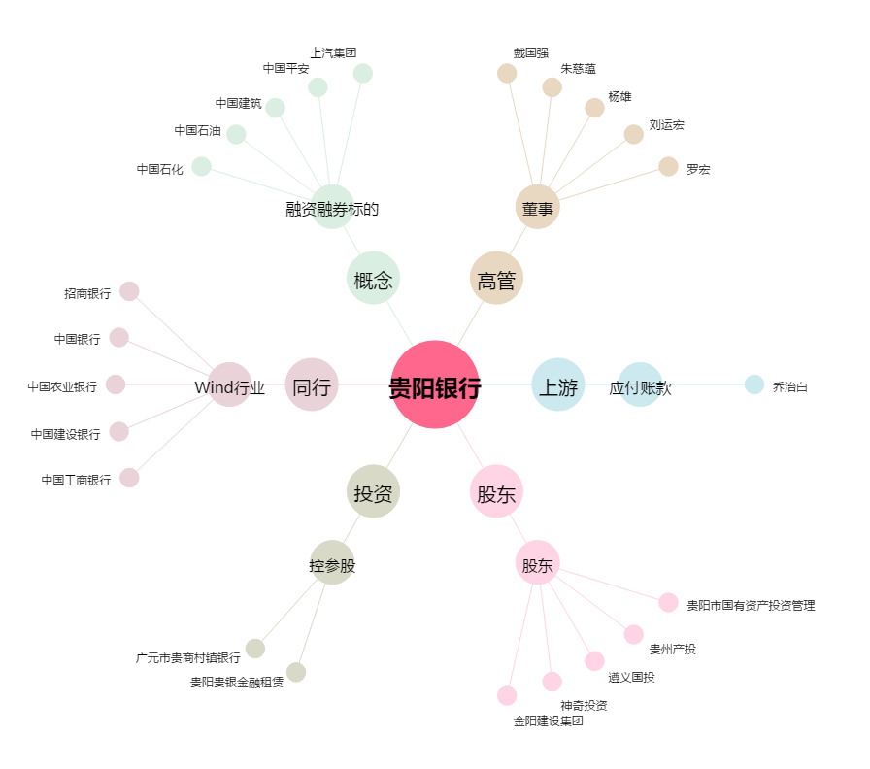
贵阳银行[601997.SH] - 关系概览图

